業務フロー凡例
システム名 |  |  | システム種別 |  | 基本設計書 |  | 作成者 | 作成日 | 更新者 | 更新日 | 版数
POSサーバー |  |  | POSサーバー |  |  |  | LoiLV | 2023-06-07 | AnhDD | 2024-06-10 | 0.2

機能カテゴリ |  | 88_店舗マスタ再配信 |  | 項目 |  | 概要設計書 | 業務フロー凡例

 | ●1_レジ内

●●
画面表示
●●
モーダル表示

●●
処理機能
本来なら、処理内で分岐もあるとは思いますが、今回は、分岐処理についても、一括で処理機能と定義しています。
●●
音声ファイル

 | ●1_レジ周辺機器

セカンドディスプレイ
●●
セカンドディスプレイ画面表示
スキャナー
●●
スキャナー

スキャナー
自動釣銭機
●●
自動釣銭機
プリンター
●●

磁気カードリーダー
磁気カードリーダー
エフケイシステム 両面双方向読み取り MJR-100

 | ●外部連携

●●
API連携
本来ならDBですが、DBの意味で使用しています。
●●
他の機能への連携

●●
端末内DB
設定関連などのDB
最新
ボタン名

最新
分岐・判定

●●
他の機能部門への連携

機能概要
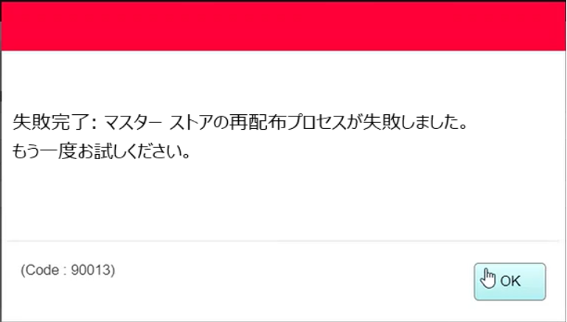
システム名 |  |  | システム種別 |  | 基本設計書 |  | 作成者 | 作成日 | 更新者 | 更新日 | 版数
POSサーバー |  |  | POSサーバー |  |  |  | LoiLV | 2024-06-03 | AnhDD | 2024-06-10 | 0.2

機能カテゴリ |  | 88_店舗マスタ再配信 |  | 項目 |  | 概要設計書 | 機能概要

X1_メニュー機能
 | 88_店舗マスタ再配信
 |  |  |  |  |  |  |  |  |  |  |  | 1
 |  |  |  |  |  |  |  |  |  |  |  | 2
 |  |  |  |  |  |  |  |  |  |  |  | 3
 |  |  |  |  |  |  |  |  |  |  |  | 4
 |  |  |  |  |  |  |  |  |  |  |  | 5
88_店舗マスタ再配信
 |  |  |  |  |  |  |  |  |  |  |  | 6
 |  |  |  |  |  |  |  |  |  |  |  | 7
 |  |  |  |  |  |  |  |  |  |  |  | 8
 |  |  |  |  |  |  |  |  |  |  |  | 9
 |  |  |  |  |  |  |  |  |  |  |  | 10
SC8801
店舗マスタ再配信画面
 |  |  |  |  |  |  |  |  |  |  |  | 11
店舗情報をタッチすると共通機能を実行する。
各ユーザーのstoreIdに基づいて、各店舗に該当する店舗一覧を取得する。
storeId = 09999の場合、全ての店舗一覧を取得する。
 |  |  |  |  |  |  |  |  |  |  |  | 12
 |  |  |  |  |  |  |  |  |  |  |  | 13
 |  |  |  |  |  |  |  |  |  |  |  | 14
 |  |  |  |  |  |  |  |  |  |  |  | 15
 |  |  |  |  |  |  |  |  |  |  |  | 16
画面初期化
店舗情報（ヘッダー）
店舗一覧表示モダール
1つの店舗のみ選択可能。モダールを初期化すると、最初の店舗をデフォルトで選択する。
観客が選択した店舗を保存する。SC8801_店舗マスタ再配信画面に戻ると、観客が選択した店舗を表示する。SCX0101_メインメニュー画面に戻ると、顧客が選択した店舗をクリアする。
 |  |  |  |  |  |  |  |  |  |  |  | 17
 |  |  |  |  |  |  |  |  |  |  |  | 18
 |  |  |  |  |  |  |  |  |  |  |  | 19
 |  |  |  |  |  |  |  |  |  |  |  | 20
 |  |  |  |  |  |  |  |  |  |  |  | 21
 |  |  |  |  |  |  |  |  |  |  |  | 22
MD0101
店舗一覧モダール
 |  |  |  |  |  |  |  |  |  |  |  | 23
・「決定」ボタン：SC8801_店舗マスタ再配信画面を表示する。
・「取消」ボタン：モダールを閉じて、SCX101_メインメニュー画面に戻る。
 |  |  |  |  |  |  |  |  |  |  |  | 24
 |  |  |  |  |  |  |  |  |  |  |  | 25
 |  |  |  |  |  |  |  |  |  |  |  | 26
 |  |  |  |  |  |  |  |  |  |  |  | 27
初期化：
・[検索]：有効、[再配信]：無効
・[商品マスタ再配信]項目：[行わ]を選択する。
・ブランクデータの店舗マスタ一覧には以下の欄が含まれている。
+ [店舗]: 「コード:名称」形式で表示する。
+ [データ区分]は以下の2つの状態の中に1つの状態を表示する。
▸[差分マスタ]: 他のフローでデータ変更があった場合、レコードが作成された時に表示する。
▸[全マスタ]: 店舗マスタ再配信の場合、レコードが作成された時に表示する。
2種類を区別するために背景色を変更する。[全マスタ]レコードの1件のみがある。
+ [バージョン]：[店舗マスタ再配信日 + その日のマスタ再配信回数]形式で表示する。例：店舗マスタ再配信日=2024年06月04日及びその日のマスタ再配信回数=3の場合、「2024060403」を表示する。[差分マスタ]レコードの[バージョン]が[全マスタ]レコードの[バージョン]と同様。
+ [マイナーバージョン]は、[全マスタ]レコードのバージョンを「0000」として、0000から作成されたレコードに従って増加する4桁の数字を表示する。
+ [ダウンロード開始日時]：「yyyy/MM/dd hh:mm:ss」形式でレコードの作成日時を表示する。
+ [アップデート開始日時]：「yyyy/MM/dd hh:mm:ss」形式でレコードの作成日時を表示する。
アクション、イベント：
・「検索」ボタンをタッチすると、KN8801_店舗マスタ一覧取得機能を実行する。検索が完了したら、[再配信]ボタンを有効にする。
・[再配信]ボタンをタッチすると、KN8802_店舗マスタ再配信機能を実行する。
 |  |  |  |  |  |  |  |  |  |  |  | 28 | SC8801_店舗マスタ再配信
決定
取消
 |  |  |  |  |  |  |  |  |  |  |  | 29
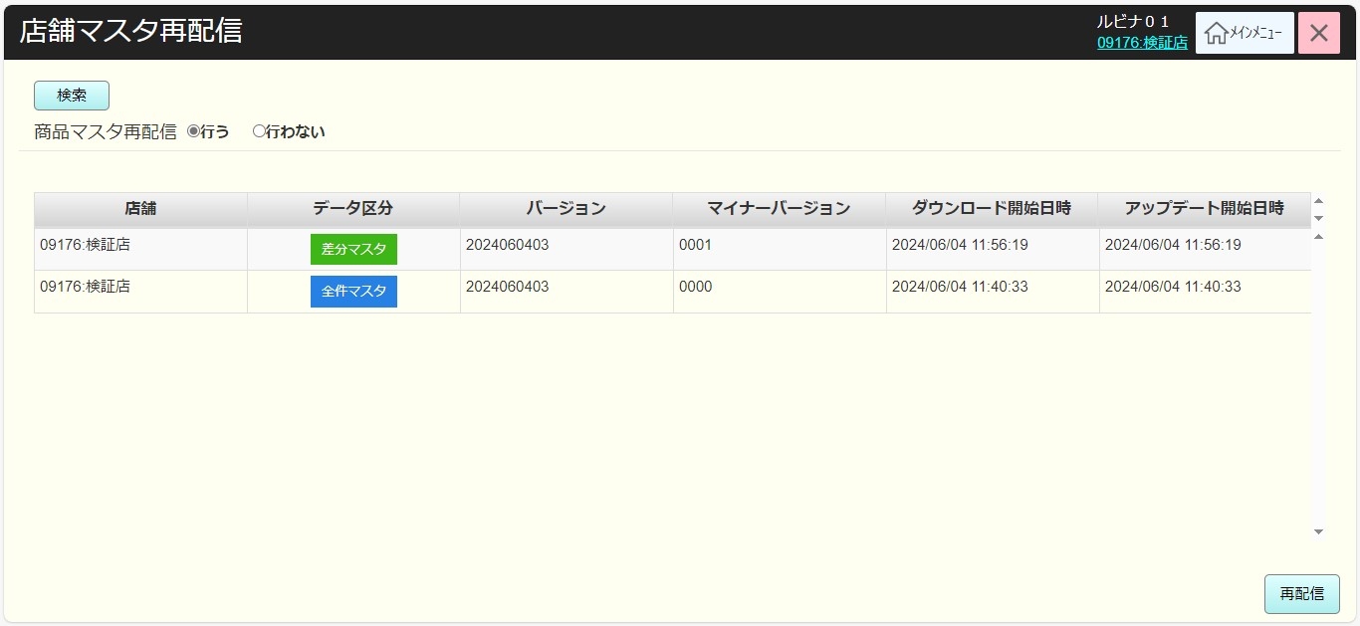
 |  |  |  |  |  |  |  |  |  |  |  | 30
 |  |  |  |  |  |  |  |  |  |  |  | 31
 |  |  |  |  |  |  |  |  |  |  |  | 32
88
 |  |  |  |  |  |  |  |  |  |  |  | 33
 |  |  |  |  |  |  |  |  |  |  |  | 34
SC8801
店舗マスタ再配信画面
 |  |  |  |  |  |  |  |  |  |  |  | 35
 |  |  |  |  |  |  |  |  |  |  |  | 36
 |  |  |  |  |  |  |  |  |  |  |  | 37
 |  |  |  |  |  |  |  |  |  |  |  | 38
 |  |  |  |  |  |  |  |  |  |  |  | 39
 |  |  |  |  |  |  |  |  |  |  |  | 40
 |  |  |  |  |  |  |  |  |  |  |  | 41
 |  |  |  |  |  |  |  |  |  |  |  | 42
検索
再配信
 |  |  |  |  |  |  |  |  |  |  |  | 43
 |  |  |  |  |  |  |  |  |  |  |  | 44
 |  |  |  |  |  |  |  |  |  |  |  | 45
 |  |  |  |  |  |  |  |  |  |  |  | 46
KN8801
店舗マスタ一覧取得機能
AP8801
店舗マスタ一覧取得
 |  |  |  |  |  |  |  |  |  |  |  | 47
 |  |  |  |  |  |  |  |  |  |  |  | 48
 |  |  |  |  |  |  |  |  |  |  |  | 49
 |  |  |  |  |  |  |  |  |  |  |  | 50
 |  |  |  |  |  |  |  |  |  |  |  | 1
 |  |  |  |  |  |  |  |  |  |  |  | 2
88
 |  |  |  |  |  |  |  |  |  |  |  | 3
 |  |  |  |  |  |  |  |  |  |  |  | 4
MD8801
マスタ再配信確定モダール
 |  |  |  |  |  |  |  |  |  |  |  | 5
 |  |  |  |  |  |  |  |  |  |  |  | 6
 |  |  |  |  |  |  |  |  |  |  |  | 7
・店舗マスタ一覧を取得する。
・他のフローでは、変更情報をデータベースに更新した時に、店舗マスタ更新レコード（差分マスタ）を作成し、店舗マスタ再配信レコード（全マスタ）に従ってデータをフォーマットする。
・データを取得して画面に表示し、[マイナーバージョン]の降順にリストを並べ替える。
 |  |  |  |  |  |  |  |  |  |  |  | 8
 |  |  |  |  |  |  |  |  |  |  |  | 9 | MD8801 -マスタ再配信確定モダール
 |  |  |  |  |  |  |  |  |  |  |  | 10
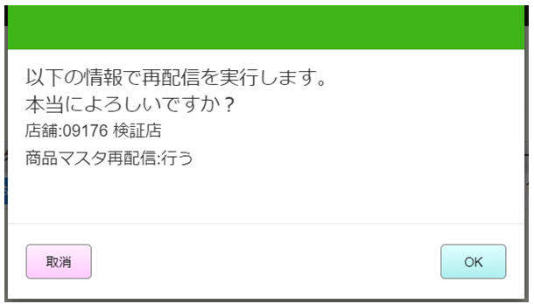
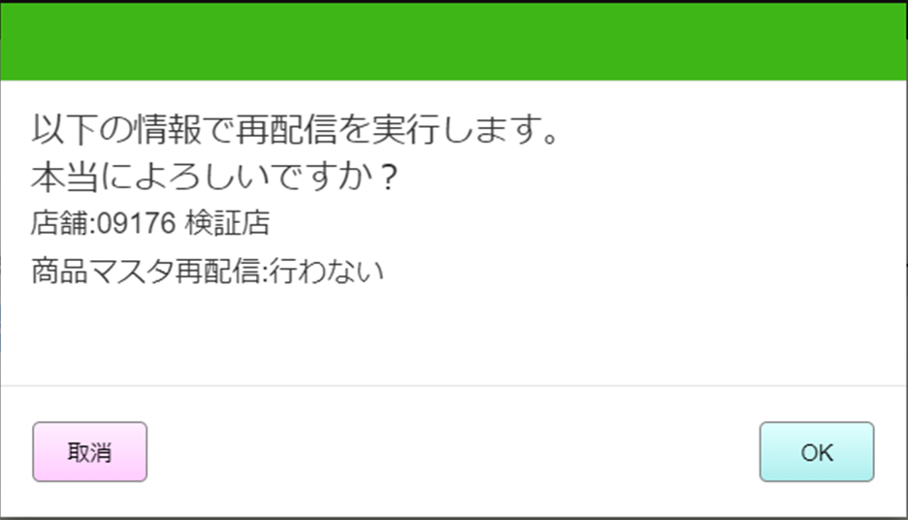
 |  |  |  |  |  |  |  |  |  |  |  | 11
 |  |  |  |  |  |  |  |  |  |  |  | 12
はい
取消
 |  |  |  |  |  |  |  |  |  |  |  | 13
 |  |  |  |  |  |  |  |  |  |  |  | 14
 |  |  |  |  |  |  |  |  |  |  |  | 15
88
MD8801 - マスタ再配信確定モダール
・表示メッセージ内容：
[以下の情報で再配信を実行します。
本当によろしいですか？
店舗:{店舗コード} {店舗名称}
商品マスタ再配信:{[商品マスタ再配信]項目で選択された値}]
 |  |  |  |  |  |  |  |  |  |  |  | 16
 |  |  |  |  |  |  |  |  |  |  |  | 17
KN8802
店舗マスタ再配信機能
AP8802
店舗マスタ再配信
 |  |  |  |  |  |  |  |  |  |  |  | 18
 |  |  |  |  |  |  |  |  |  |  |  | 19
 |  |  |  |  |  |  |  |  |  |  |  | 20
 |  |  |  |  |  |  |  |  |  |  |  | 21
 |  |  |  |  |  |  |  |  |  |  |  | 22
 |  |  |  |  |  |  |  |  |  |  |  | 23
 |  |  |  |  |  |  |  |  |  |  |  | 24
・店舗マスタ再配信APIを呼び出す。
+店舗の全てのレコードを解除し、新しい[全マスタ]の1件を作成する。
+実際変更マスタデータ情報を基幹システムOCデータベースに保存する。[商品マスタ再配信]では「行う」を選択した場合、商品マスタ情報を配信する。バージョンマスターが変更される。
ルビナは上記のように意味を理解していますが、ご確認の上、意味を明確にご説明いただけますでしょうか。
 |  |  |  |  |  |  |  |  |  |  |  | 25
 |  |  |  |  |  |  |  |  |  |  |  | 26
 |  |  |  |  |  |  |  |  |  |  |  | 27
 |  |  |  |  |  |  |  |  |  |  |  | 28
 |  |  |  |  |  |  |  |  |  |  |  | 29
MD loading
ローディングモダール
AP8803
再配信状態取得
 |  |  |  |  |  |  |  |  |  |  |  | 30 | ローディングモダール
 |  |  |  |  |  |  |  |  |  |  |  | 31
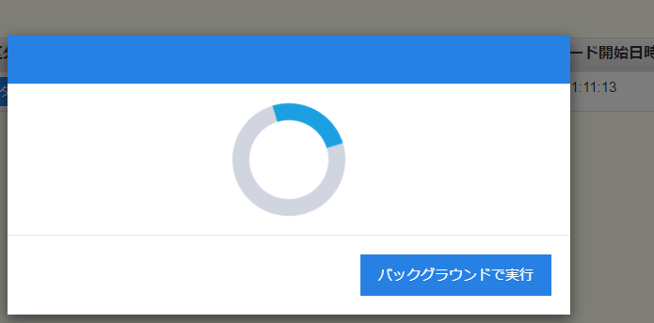
 |  |  |  |  |  |  |  |  |  |  |  | 32
マスタ更新状態チェックAPIを呼び出す。
・頻度：5秒に1回呼び出す。
・停止条件：更新マスタ状態が成功又は失敗の返却レスポンスが受信された。
・[バックグラウンドで実行]ボタンをタッチすると、マスタ更新状態チェックAPIの呼出を停止し、SC8801画面に戻る。
 |  |  |  |  |  |  |  |  |  |  |  | 33
 |  |  |  |  |  |  |  |  |  |  |  | 34
 |  |  |  |  |  |  |  |  |  |  |  | 35
 |  |  |  |  |  |  |  |  |  |  |  | 36
 |  |  |  |  |  |  |  |  |  |  |  | 37
Run in background
バックグラウンドで実行
完了
エラーあり
 |  |  |  |  |  |  |  |  |  |  |  | 38
 |  |  |  |  |  |  |  |  |  |  |  | 39
 |  |  |  |  |  |  |  |  |  |  |  | 40
 |  |  |  |  |  |  |  |  |  |  |  | 41
88
MD Infoには以下の内容で成功を通知する。
[正常終了：店舗マスタ再配信が終了しました。
最新情報を確認するには配信情報取得を押してください。]
MD Errorには以下の内容でエラーを通知する。
[失敗完了: マスター ストアの再配布プロセスが失敗しました。
もう一度お試しください。]
 |  |  |  |  |  |  |  |  |  |  |  | 42
MD info
成功通知
MD error
エラー通知
 |  |  |  |  |  |  |  |  |  |  |  | 43
 |  |  |  |  |  |  |  |  |  |  |  | 44
 |  |  |  |  |  |  |  |  |  |  |  | 45
 |  |  |  |  |  |  |  |  |  |  |  | 46
はい
はい
 |  |  |  |  |  |  |  |  |  |  |  | 47
 |  |  |  |  |  |  |  |  |  |  |  | 48 | 情報モダール
 |  |  |  |  |  |  |  |  |  |  |  | 49
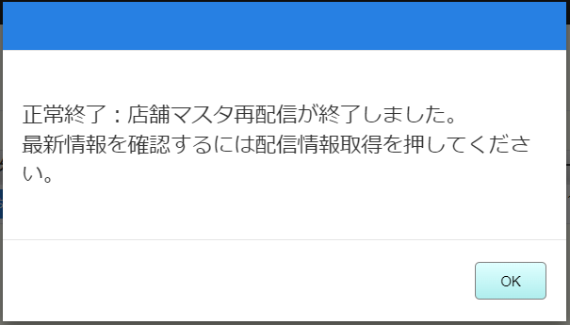
 |  |  |  |  |  |  |  |  |  |  |  | 50
 |  |  |  |  |  |  |  |  |  |  |  | 1
 |  |  |  |  |  |  |  |  |  |  |  | 2
 |  |  |  |  |  |  |  |  |  |  |  | 3

 |  |  |  |  |  |  |  |  |  |  |  |  | エラーモーダル

